Titul
Výsledková listina

turnaj |  |  | povrch
1. | Open |  | mtg

datum
2022-03-20
pořadatel |  | umístění hřiště
Yamka MC Butovice |  | OD Kotva
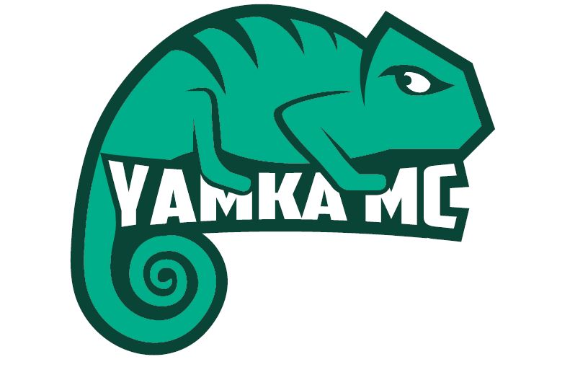 vaše loga, sponzoři, …

Ředitel turnaje: | Tomáš Navrátil

Hlavní rozhodčí: | Martin Víšek

Rozhodčí: | Jana Florentýna Zatloukalová, Richard Fischer

Jury: | T. Navrátil, M. Víšek, D. Sofka, Z. Šebesta, P. Vosmík

